Осн КубокГода
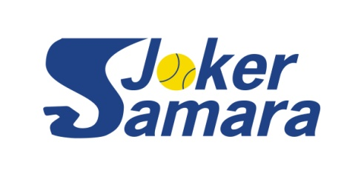
SAMARA JOKER YEAR CUP 2023
Таблица основного турнира плей-офф на 16 участников

 |  |  |  |  | Сроки проведения: |  |  |  | 03.08-08.10.2023

посев | № строк | 1/8 финала |  | 1/4 финала |  | 1/2 финала |  | Финал

1 | 1 | Попов Евгений
 |  |  | Попов Евгений
 | 2 | Лумпов Илья
 |  |  |  | 6:3 7:5; 6:1 6:0 | Попов Евгений
 | 3 | Артемьев Алексей
 |  |  | Артемьев Алексей |  |  | 6:0 6:4; 6:4 6:2
 | 4 | Мисюля Павел
 |  |  |  | отказ |  |  | Попов Евгений
 | 5 | Пронин Александр
 |  |  | Маленков Семен |  |  |  |  | отказ
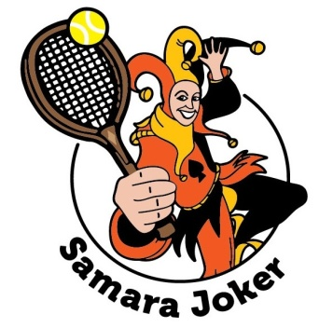
 | 6 | Маленков Семен
 |  |  |  | отказ | Савинков Александр
 | 7 | Юнусов Станислав
 |  |  | Савинков Александр |  |  | 6:1 4:6 10:7; отказ
3 4 | 8 | Савинков Александр
 |  |  |  | отказ |  |  |  |  |  | Попов Евгений
3 4 | 9 | Колебянов Дмитрий
 |  |  | Колебянов Дмитрий |  |  |  |  |  |  |  | 6:3 3:6 11:9
 | 10 | Пирогов Юрий
 |  |  |  | отказ | Макеев Андрей
 | 11 | Макеев Андрей
 |  |  | Макеев Андрей |  |  | 6:3 7:6; отказ
 | 12 | Калабухов Олег
 |  |  |  | 6:2 6:7 25:23; 6:0 6:0 |  |  | Новиков Сергей
 | 13 | Ревякин Олег
 |  |  | Ревякин Олег |  |  |  |  | 6:3 7:6
 | 14 | Лихачев Тимур
 |  |  |  | 3:6 0:3 отказ; 6:3 6:3; отказ | Новиков Сергей
 | 15 | Лаврентьев Владимир
 |  |  | Новиков Сергей |  |  | 7:6 отказ; отказ |  | Матч за 3 место
2 | 16 | Новиков Сергей |  |  |  |  |  | Макеев-СавинковА
 |  |  |  | отказ

